Cemig (Índice)
RESULTADOS 1T23

1.0 Dados operacionais
2.0 Dados Financeiros
3.0 Balanço Patrimonial

1.1 Receita Anual Permitida RAP
2.1 Receita Operacional
3.1 Ativo

1.2 Usinas (capacidade instalada)
2.2 Custos e despesas
operacionais
3.2 Passivo

1.3 Balanço de energia
2.3 LAJIDA
4.0 Demonstrações do Resultado
1.4 venda da energia por
classe de consumo
2.4 Resultado Financeiro

4.1 DRE
1.5 Energia comprada para . revenda
2.5 Endividamento

2.6 Endividamento . . (Debêntures)
1.6 Perdas de energia
5.0 Demonstração do Fluxos de caixa

1.7 Indicadores de Qualidade
DECi/FECi
2.7 Investimentos

1.8 Taxa de . . arrecadação/inadimplência
6.0 Desempenho das ações

1.1 RAP 2022-2023
1.1 RAP 2022 - 2023

VOLTAR

REH - RESOLUÇÃO HOMOLOGATÓRIA 3067/2022 (ciclo 2022/2023)
Receita Anual Permitida - RAP | RAP* (R$ mil) | % Cemig | Cemig (R$ mil) | Vencimento
Cemig | 925,247 | 100.00% | 925,247
Cemig GT | 810,629 | 100.00% | 810,629 | Dec-42
Cemig Itajuba | 75,310 | 100.00% | 75,310 | Oct-30
Centroeste | 30,575 | 100.00% | 30,575 | Mar-35
Sete Lagoas | 8,734 | 100.00% | 8,734 | Jun-41
Taesa | 3,453,500 | 21.68% | 748,719
TOTAL RAP CEMIG |  |  | 1,673,966

1.2 Usinas
1.2 USINAS

VOLTAR
Valores em MW
Usina | Potência Cemig H | Garantia Física Cemig H | Fim da Concessão | Tipo de Usina
Emborcação | 1,192 | 475 | 2027-05-26 | UHE
Nova Ponte | 510 | 257 | 2027-08-12 | UHE
Irapé | 399 | 198 | 2037-09-19 | UHE
Três Marias | 396 | 227 | 2053-01-03 | UHE
Salto Grande | 102 | 74 | 2053-01-03 | UHE
Queimado | 87 | 53 | 2034-07-12 | UHE
Sá Carvalho | 78 | 54 | 2026-08-28 | UHE
Rosal | 55 | 28 | 2035-12-13 | UHE
Itutinga | 52 | 27 | 2053-01-03 | UHE
Camargos | 46 | 22 | 2053-01-03 | UHE
Volta do Rio | 42 | 18 | 2031-12-26 | EOL
Poço Fundo | 30 | 17 | 2052-05-27 | PCH
Praias de Parajuru | 29 | 8 | 2032-09-24 | EOL
Pai Joaquim | 23 | 14 | 2032-09-12 | PCH
Piau | 18 | 14 | 2053-01-03 | UHE
Gafanhoto | 14 | 7 | 2053-01-03 | UHE
Peti | 9 | 6 | 2053-01-03 | UHE
Joasal | 8 | 5 | 2053-01-03 | UHE
Salto Voltão | 8 | 7 | 2033-06-29 | PCH
Belo Monte | 1,313 | 534 | 2046-07-11 | UHE
Aimorés | 149 | 78 | 2039-11-15 | UHE
Amador Aguiar I (Capim Br I) | 94 | 58 | 2042-11-25 | UHE
Amador Aguiar II (Capim Br II) | 83 | 49 | 2036-08-29 | UHE
Funil | 81 | 36 | 2040-05-03 | UHE
Igarapava | 50 | 30 | 2031-09-09 | UHE
Porto Estrela | 34 | 18 | 2035-06-11 | UHE
Gravier | 32 | - | 2055-08-11 | EOL
Candonga | 32 | 14 | 2040-07-13 | UHE
Santo Inácio III | 13 | 6 | 2046-06-13 | EOL
Garrote | 10 | 5 | 2046-06-13 | EOL
Santo Inácio IV | 10 | 5 | 2046-06-13 | EOL
São Raimundo | 10 | 5 | 2046-06-13 | EOL
Baguari | 48 | 28 | 2046-03-20 | UHE
Cachoeirão | 13 | 8 | 2033-09-04 | PCH
Pipoca | 10 | 6 | 2034-12-07 | PCH
Paracambi | 12 | 10 | 2034-01-05 | PCH
Retiro Baixo | 42 | 17 | 2047-03-26 | UHE
Outras | 117 | 53
Total | 5,251 | 2,469

1.3 Balanço de Energia
1.3 BALANÇO DE ENERGIA ELETRICA
Fornecimento Bruto de Energia Elétrica

VOLTAR

REQUISITOS TOTAIS |  | REQUISITOS TOTAIS
22.451 GWh |  | 22.451 GWh
Energia Produzida | 1,503 | Energia Comercializada | 15,145
Geração Própria | 980
Energia Empresas Coligadas | 552
Perdas Geração Rede Básica | (29)

Energia Comprada | 20,948
Itaipu | 1,364
Contratos Regulados (1) | 4,771
Compra no MRE (2) | 1,289
Compra na CCEE | 5,044
Contratos Bilaterais | 6,600 | Perdas - Rede de Distribuição | 7,194
CCEN | 265
CCGF | 1,486
Recebimento na RD (3) | - | Perdas - Rede Básica | 112
PROINFA (4) | 130

Compreende o balanço de energia do grupo Cemig , empresas integrais : Cemig D, Cemig GT, Cemig PCH, Horizontes, Rosal, Sá Carvalho e SPE's .Exclui transações entre as empresas .
1. Contratos de Comercialização de Energia no Ambiente Regulado - CCEAR e Leilão de Ajuste
2. Mecanismo de Realocação de Energia - MRE
3. Geração injetada diretamente na Rede de Distribuição (Micro e Mini GD)
4. Programa de incentivo às fontes alternativas de energia - PROINFA
5. Contratos Bilaterais das empresas CEMIG GT, Sá Carvalho, Horizontes, Rosal, CEMIG PCH e SPE's
6. Vendas da Cemig GT no Ambiente de Contratação Regulado - ACR
7. Considera a energia compesada pela Micro e Mini GD e o mês de referência é o de leitura

1.4 Mercado de Energia
1.4 VENDA DE ENERGIA POR CLASSE DE CONSUMO
Fornecimento Bruto de Energia Elétrica

VOLTAR

 | Jan a Mar/2023 |  |  | Jan a Mar/2022 |  |  | Variação %
 | MWh (2) | R$ (Mil) | Preço médio MWh faturado (R$/MWh) (1) | MWh (2) | R$ (Mil) | Preço médio MWh faturado (R$/MWh) (1) | MWh | R$
Residencial | 2,984,825 | 2,394,792 | 802 | 2,841,768 | 3,115,806 | 1,096 | 5 | (23)
Industrial | 4,307,674 | 1,439,741 | 334 | 4,158,420 | 1,393,200 | 335 | 4 | 3
Comércio, serviços e outros | 2,343,460 | 1,503,080 | 641 | 2,276,420 | 1,743,177 | 766 | 3 | (14)
Rural | 526,308 | 392,758 | 746 | 545,936 | 489,779 | 897 | (4) | (20)
Poder público | 223,654 | 164,544 | 736 | 204,191 | 179,314 | 878 | 10 | (8)
Iluminação pública | 269,516 | 116,991 | 434 | 285,011 | 167,372 | 587 | (5) | (30)
Serviço público | 272,353 | 164,251 | 603 | 339,958 | 246,977 | 726 | (20) | (34)
Subtotal | 10,927,790 | 6,176,157 | 565 | 10,651,704 | 7,335,625 | 689 | 3 | (16)
Consumo Próprio | 7,545 | - | - | 9,854 | - | - | (23) | -
Fornecimento não faturado líquido | - | 13,439 | - | - | 77,884 | - | - | (83)
 | 10,935,335 | 6,189,596 | 565 | 10,661,558 | 7,413,509 | 689 | 3 | (17)
Suprimento a outras concessionárias | 4,038,776 | 964,188 | 239 | 3,700,905 | 866,323 | 234 | 9 | 11
Suprimento não faturado líquido | - | (58,440) | - | - | 24,224 | - | - | (341)
Total | 14,974,111 | 7,095,344 | 477 | 14,362,463 | 8,304,056 | 571 | 4 | (15)

(1) O preço médio não inclui a receita de fornecimento não faturado.
(2) Inclui Contrato de Comercialização de Energia no Ambiente Regulado - CCEAR e contratos bilaterais com outros agentes.
(3) Informações não auditadas pelos auditores independentes.

1.5 EE comprada para revenda
1.5 ENERGIA ELÉTRICA COMPRADA PARA REVENDA

VOLTAR
VOLTAR

(Em milhares de Reais)
 | Consolidado
 | 2023-03-31 | 2022-03-31
Energia de Itaipu Binacional | 262,175 | 394,055
Contratos por cotas de garantia física | 226,248 | 214,718
Cotas das usinas de Angra I e II | 89,917 | 89,298
Energia de curto prazo | 110,319 | 93,764
Proinfa | 127,894 | 151,414
Contratos bilaterais | 125,429 | 110,083
Energia adquirida através de leilão em ambiente regulado | 937,269 | 625,633
Energia adquirida no ambiente livre | 1,225,659 | 1,230,940
Geração distribuída | 618,732 | 453,589
Créditos de PIS/Pasep e Cofins | (279,575) | (260,112)
 | 3,444,067 | 3,103,382

1.6 Perdas Energia
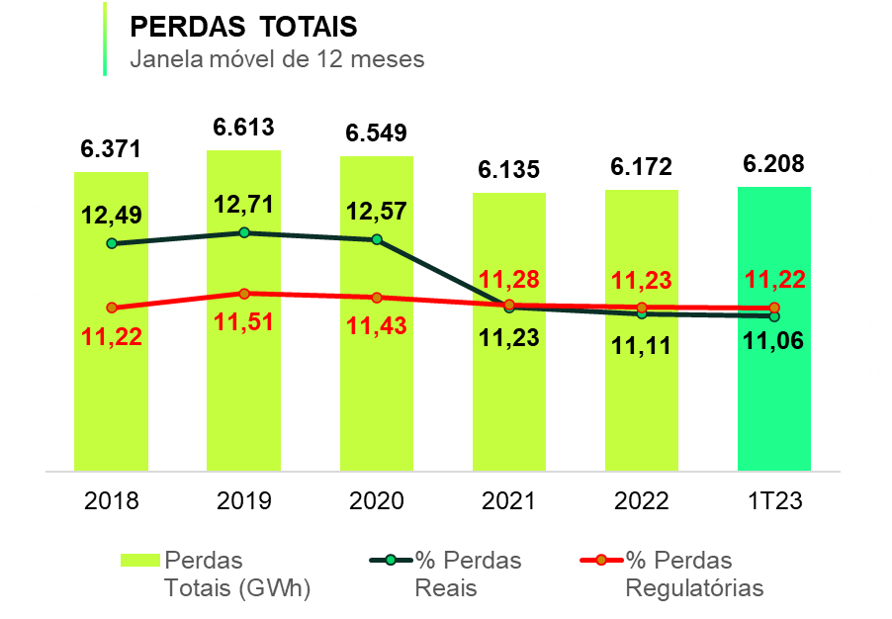
1.6 PERDAS DE ENERGIA

VOLTAR

Perdas Reais | 2019 | 2020 | 2021 | 2022 | 1T23
Perdas Totais (GWh) | 6,613 | 6,549 | 6,135 | 6,172 | 6,208
% Perdas Totais | 12.71% | 12.57% | 11.23% | 11.11% | 11.06%
% Perdas regulatórias | 11.51% | 11.43% | 11.28% | 11.23% | 11.22%

1.7 DEC _ FEC
1.7 DECi e FECi

VOLTAR

Ano | Limite | DECi | Ano | Limite | FECi
2018 | 10.63 | 10.58 | 2018 | 7.29 | 5.24
2019 | 10.51 | 10.61 | 2019 | 7.24 | 5.05
2020 | 10.31 | 9.71 | 2020 | 6.98 | 5.07
2021 | 10.08 | 9.46 | 2021 | 6.56 | 4.60
2022 | 9.98 | 9.48 | 2022 | 6.43 | 4.58
1T23 | 9.58 | 9,74* | 1T23 | 5.99 | 4,62*
Valores acumulados – janela móvel (Abr/22 – Mar/23)

1.8 Taxa de arrecadação_Inad
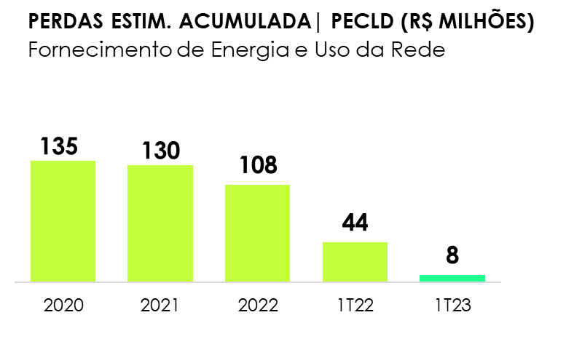
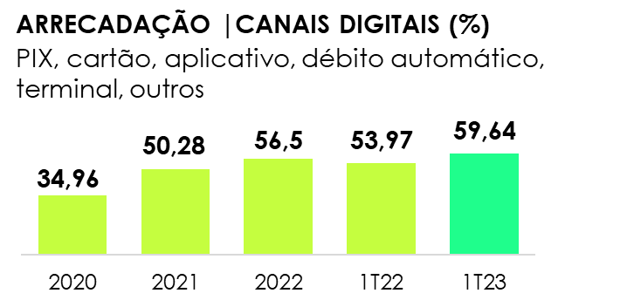
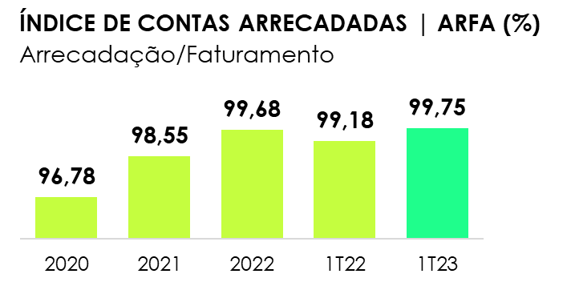
1.8 ÍNDICE DE CONTAS ARRECADADAS (Arrecadação/Faturamento)

VOLTAR

2.1 Receita
2.1 RECEITA OPERACIONAL

VOLTAR

(Em milhares de Reais)
 | Trimestre
 | 2023-03-31 | 2022-03-31
Fornecimento bruto de energia elétrica | 7.095.344 | 8,304,056
Receita de uso dos sistemas elétricos de distribuição – TUSD | 980,398 | 859,444
CVA e outros componentes financeiros | 20.840 | (700,107)
Restituição de créditos de PIS/Pasep e Cofins aos consumidores - Realização | 695.989 | 436,718
Receita de transmissão
Receita de operação e manutenção | 87.740 | 83,787
Receita de construção de transmissão | 39.403 | 68,395
Remuneração financeira do ativo de contrato da transmissão | 177,254 | 191,945
Receita de indenização da geração | 22,476 | -
Receita de construção de distribuição | 676,448 | 440,565
Ajuste de expectativa do fluxo de caixa do ativo financeiro indenizável da concessão de distribuição | 30,844 | 19,732
Receita de atualização financeira da bonificação pela outorga | 134,766 | 131,595
Liquidação na CCEE | 29,363 | (18,670)
Transações no mecanismo de venda de excedentes - MVE | (3,766) | 138,994
Fornecimento de gás | 1,123,570 | 956,008
Multa por violação de padrão indicador de continuidade | (38,469) | (31,894)
Outras receitas operacionais | 492,015 | 501,358
Tributos e encargos incidentes sobre a receita | (2,917,278) | (3,534,478)
Receita operacional líquida | 8,646,937 | 7.847.448

2.2 Custos Despesas operaci
2.2 CUSTOS E DESPESAS OPERACIONAIS

VOLTAR

(Em milhares de Reais)
 | Trimestre
 | 2023-03-31 | 2022-03-31
Pessoal | 335,197 | 303,567
Participação dos empregados e administradores no resultado | 38,127 | 37,150
Obrigações pós-emprego | 103,038 | 153,480
Materiais | 29,233 | 20,252
Serviços de terceiros | 467,446 | 379,749
Depreciação e amortização | 302,666 | 283,909
Provisões e ajustes para perdas operacionais | 113,536 | 120,265
Perda por redução ao valor recuperável | 46,126 | -
Perdas de créditos esperadas | 7,926 | 43,092
Ganho na alienação de investimento | (30,487) | -
Outros custos e despesas operacionais | 65,533 | 30,551
Total | 1,478,341 | 1,372,015

2.3 LAJIDA
2.3 LAJIDA

VOLTAR

LAJIDA - R$ mil | Trimestre
 | 2023-03-31 | 2022-03-31 | Var %
Resultado do período | 1,398,206 | 1,455,571 | (3.94)
Despesa de imposto de renda e contribuição social | 355,185 | 491,496 | (27.73)
Resultado financeiro | 105,914 | (314,163) | -
Depreciação e amortização | 302,666 | 283,909 | 6.61
Lajida conforme “Resolução CVM 156” | 2,161,971 | 1,916,813 | 12.79
Efeitos não recorrentes e não caixa
Lucro líquido atribuído a acionistas não-controladores | (668) | (382) | 74.87
Ganho na alienação de ativo mantido para venda | (55,391) | - | -
Remensuração do passivo de pós-emprego | (56,961) | - | -
Perda por redução ao valor recuperável - PCHs mantidas para venda | 46,126 | - | -
Outros | (22,511) | - | -
Lajida ajustado | 2,072,566 | 1,916,431 | 8.15

2.4 Resultado Financeiro
2.4 RESULTADO FINANCEIRO

VOLTAR

(Em milhares de Reais)
 | Trimestre
 | 2023-03-31 | 2022-03-31
RECEITAS FINANCEIRAS
Renda de aplicação financeira | 97,983 | 73,658
Acréscimos moratórios sobre venda de energia | 68,504 | 95,375
Variações cambiais – Itaipu Binacional | 1,889 | 23,965
Variações cambiais - Empréstimos | 103,814 | 842,700
Variação monetária | 9,453 | 17,215
Variação monetária – CVA | 26,610 | 51,999
Variação monetária de depósitos vinculados a litígios | 15,394 | 14,885
PIS/Pasep e Cofins incidente sobre as receitas financeiras | (43,188) | (24,426)
Rendas de antecipação de pagamento | 1,029 | 469
Encargos de créditos com partes relacionadas | - | -
Atualização dos créditos de PIS/Pasep e Cofins sobre ICMS | 25,548 | (375)
Outras receitas financeiras | 22,748 | 13,560
 | 329,784 | 1,109,025
DESPESAS FINANCEIRAS
Encargos de empréstimos e debêntures | (242,347) | (223,723)
Amortização do custo de transação | (3,542) | (1,600)
Variação monetária – Empréstimos e debêntures | (71,950) | (65,249)
Encargos e variação monetária de obrigação pós-emprego | (8,254) | (14,040)
Perdas com instrumentos financeiros - Swap | (12,725) | (456,647)
Variação monetária de arrendamento | (8,503) | (6,285)
Despesas financeiras P&D e PEE | (10,259) | (7,313)
Outras despesas financeiras | (78,118) | (20,005)
 | (435,698) | (794,862)
RESULTADO FINANCEIRO LÍQUIDO | (105,914) | 314,163

2.5 Endividamento
2.5 ENDIVIDAMENTO

VOLTAR

(Em milhares de Reais)
Consolidado | 2023 | 2024 | 2025 | 2026 | 2027 | 2028 em diante | Total
Moedas
Dólar Norte-Americano | 133,537 | 3,841,342 | - | - | - | - | 3,974,879
Total por moedas | 133,537 | 3,841,342 | - | - | - | - | 3,974,879
Indexadores
IPCA | 48,109 | 408,157 | 1,365,084 | 1,073,841 | 129,223 | 1,391,081 | 4,415,495
UFIR/RGR | 1,572 | - | - | - | - | - | 1,572
CDI | 478,900 | 269,999 | 233,334 | 233,333 | 733,333 | - | 1,948,899
Total por indexadores | 528,581 | 678,156 | 1,598,418 | 1,307,174 | 862,556 | 1,391,081 | 6,365,966
(-) Custos de transação | (2,642) | (7,397) | (4,370) | (4,426) | (4,344) | (20,687) | (43,866)
(±) Recursos antecipados | - | (6,442) | - | - | - | - | (6,442)
(-) Deságio | - | - | (5,443) | (5,443) | - | (334) | (11,220)
Total geral | 659,476 | 4,505,659 | 1,588,605 | 1,297,305 | 858,212 | 1,370,060 | 10,279,317

2.6 Endividamento (Debêntures)
2.6 ENDIVIDAMENTO
Empréstimos, financiamentos e debêntures

VOLTAR

(Em milhares de Reais)
Financiadores | Vencimento principal | Encargos financeiros anuais | Moedas | Consolidado
 |  |  |  | 2023-03-31 |  |  | 2022-12-31
 |  |  |  | Circulante | Não circulante | Total | Total
MOEDA ESTRANGEIRA
Eurobonds | 2024 | 0 | U$$ | 133,537 | 3,841,342 | 3,974,879 | 3,974,971
(-) Custos de transação |  |  |  | - | (3,917) | (3,917) | (5,743)
(±) Recursos antecipados |  |  |  | - | (6,442) | (6,442) | (9,423)
Dívida em moeda estrangeira |  |  |  | 133,537 | 3,830,983 | 3,964,520 | 3,959,805
MOEDA NACIONAL
Eletrobrás | 2023 | UFIR + 6,00% a 8,00% | R$ | 1,572 | - | 1,572 | 2,380
Dívida em moeda nacional |  |  |  | 1,572 | - | 1,572 | 2,380
Total de empréstimos |  |  |  | 135,109 | 3,830,983 | 3,966,092 | 3,962,185
Debêntures - 3ª Emissão - 3ª Série | 2025 | IPCA + 5,10% | R$ | 300,929 | 297,395 | 598,324 | 911,878
Debêntures - 7ª Emissão - 1ª Série | 2024 | CDI + 0,45% | R$ | 544,272 | 134,999 | 679,271 | 814,697
Debêntures - 7ª Emissão - 2ª Série | 2026 | IPCA + 4,10% | R$ | 22,570 | 1,901,544 | 1,924,114 | 1,864,547
Debêntures - 8ª Emissão - 1ª Série | 2027 | CDI + 1,35% | R$ | 21,192 | 500,000 | 521,192 | 503,095
Debêntures - 8ª Emissão - 2ª Série | 2029 | IPCA + 6,10% | R$ | 9,147 | 516,930 | 526,077 | 507,408
Debêntures - 7ª emissão - Série única | 2023 | CDI + 1,50% | R$ | 20,034 | - | 20,034 | 20,023
Debêntures - 8ª emissão - Série única | 2031 | IPCA + 5,27% | R$ | 6,416 | 1,046,089 | 1,052,505 | 1,043,943
Debêntures - 9ª Emissão - 1ª Série | 2027 | CDI + 1,33% | R$ | 28,402 | 700,000 | 728,402 | 703,185
Debêntures - 9ª Emissão - 2ª Série | 2029 | IPCA + 7,63% | R$ | 6,443 | 308,032 | 314,475 | 302,216
(-) Deságio na emissão de debêntures |  |  |  | - | (11,220) | (11,220) | (12,048)
(-) Custos de Transação |  |  |  | (3,030) | (36,919) | (39,949) | (41,631)
Total de debêntures |  |  |  | 956,375 | 5,356,850 | 6,313,225 | 6,617,313
Total geral consolidado |  |  |  | 1,091,484 | 9,187,833 | 10,279,317 | 10,579,498

2.7 Investimentos
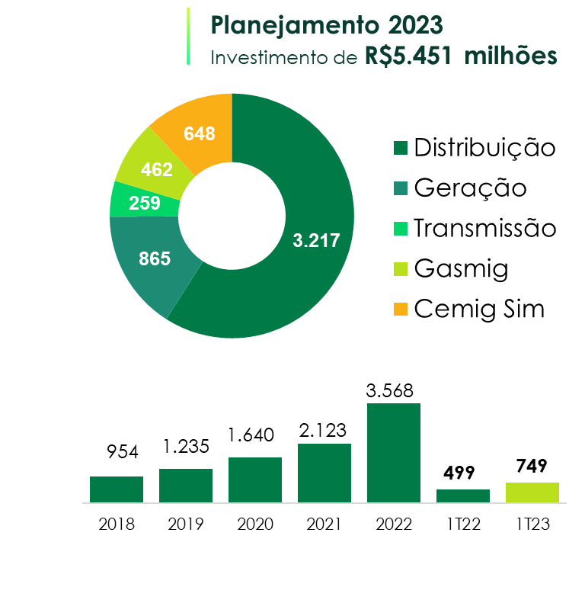
2.7 INVESTIMENTOS

VOLTAR

(Em milhares de Reais)
Descrição (milhares) | Realizado
 | Mar-23
Geração | 52

Transmissão | 34

Distribuição | 637

Holding | 26
Gasmig | 18
Cemig Sim | 8
TOTAL | 749

3.1 BP (Ativo)
3.1 BALANÇOS PATRIMONIAIS ATIVO

VOLTAR

(Em milhares de Reais)
 | Consolidado
 | 2023-03-31 | 2022-12-31
CIRCULANTE
Caixa e equivalentes de caixa | 1,600,178 | 1,440,661
Títulos e valores mobiliários | 1,356,927 | 1,744,546
Consumidores e revendedores e concessionários – Transporte de energia | 4,911,463 | 4,769,431
Ativos financeiros da concessão | 1,028,762 | 1,055,378
Ativos de contrato | 759,414 | 728,404
Tributos compensáveis | 1,529,363 | 1,916,701
Imposto de renda e contribuição social a recuperar | 778,173 | 775,492
Dividendos a receber | 157,487 | 145,908
Contribuição de iluminação pública | 225,055 | 207,280
Reembolso subsídios tarifários | 97,336 | 96,947
Outros ativos | 686,681 | 584,455
 | 13,130,839 | 13,465,203
Ativos classificados como mantidos para venda | 7.212
TOTAL DO CIRCULANTE | 13.138.051 | 13.465.203

NÃO CIRCULANTE
Títulos e valores mobiliários | 137,079 | 133,631
Consumidores e revendedores e concessionários – Transporte de energia | 45,827 | 43,449
Tributos compensáveis | 1,401,982 | 1,357,846
Imposto de renda e contribuição social a recuperar | 144,086 | 172,718
Impostos de renda e contribuição social diferidos | 3,131,998 | 3,119,522
Dividendos a receber | - | -
Depósitos vinculados a litígios | 1,205,273 | 1,206,595
Instrumentos financeiros derivativos - Swap | 709,067 | 702,734
Contas a receber do Estado de Minas Gerais | 13,366 | 13,366
Ativos financeiros da concessão | 5,155,986 | 4,937,187
Ativos de contrato | 6,369,437 | 5,976,420
Investimentos | 5,123,692 | 5,105,724
Imobilizado | 2,408,039 | 2,409,351
Intangível | 14,644,219 | 14,621,853
Direito de uso | 377,453 | 329,077
Outros ativos | 79,805 | 76,161
TOTAL DO NÃO CIRCULANTE | 40,947,309 | 40,205,634
TOTAL DO ATIVO | 54,085,360 | 53,670,837

3.2 BP (Passivo)
3.2 BALANÇOS PATRIMONIAIS PASSIVO

VOLTAR

(Em milhares de Reais)
 | Consolidado
 | 2023-03-31 | 2022-12-31
CIRCULANTE
Fornecedores | 2,447,668 | 2,832,049
Encargos regulatórios | 530,616 | 510,247
Participação dos empregados e administradores no resultado | 146,507 | 105,207
Impostos, taxas e contribuições | 908,844 | 884,946
Imposto de renda e contribuição social | 253,607 | 239,674
Juros sobre capital próprio e dividendos a pagar | 2,246,458 | 1,862,798
Empréstimos e debêntures | 1,091,484 | 955,497
Salários e contribuições sociais | 232,002 | 260,015
Contribuição de iluminação pública | 330,992 | 312,475
Contas a pagar relacionado a energia gerada por consumidores | 563,397 | 455,273
Obrigações Pós-emprego | 399,078 | 388,447
PASEP/Cofins a ser restituído a consumidores | 458,810 | 1,154,798
Instrumentos financeiros derivativos - Swap | 109,584 | 90,526
Instrumentos financeiros derivativos - Opções | 705,171 | 672,416
Passivo de arrendamento | 71,676 | 57,438
Outros passivos | 525,910 | 423,372
TOTAL DO CIRCULANTE | 11,021,804 | 11,205,178

NÃO CIRCULANTE
Encargos regulatórios | 47,104 | 65,360
Empréstimos e debêntures | 9,187,833 | 9,624,001
Impostos, taxas e contribuições | 370,279 | 370,168
Imposto de renda e contribuição social diferidos | 915,565 | 932,235
Provisões | 2,059,993 | 2,029,021
Obrigações Pós-emprego | 5,223,476 | 5,303,538
PASEP/Cofins a ser restituído a consumidores | 1,873,038 | 1,808,074
Passivo de arrendamento | 334,048 | 297,195
Outros passivos | 254,790 | 252,801
TOTAL DO NÃO CIRCULANTE | 20,266,126 | 20,682,393
TOTAL DO PASSIVO | 31,287,930 | 31,887,571

PATRIMÔNIO LÍQUIDO
Capital social | 11,006,853 | 11,006,853
Reservas de capital | 2,249,721 | 2,249,721
Reservas de lucros | 10,394,823 | 10,394,823
Ajustes de avaliação patrimonial | (1,836,916) | (1,874,041)
Lucros acumulados | 976,584 | -
ATRIBUÍDO A PARTICIPAÇÃO DOS ACIONISTAS CONTROLADORES | 22,791,065 | 21,777,356
Participação de acionista não-controlador | 6,365 | 5,910
PATRIMÔNIO LÍQUIDO | 22,797,430 | 21,783,266
TOTAL DO PASSIVO E DO PATRIMÔNIO LÍQUIDO | 54,085,360 | 53,670,837

4.1 DRE
4.1 DEMONSTRAÇÕES DOS RESULTADOS
1º TRIMESTRE 2023

VOLTAR

(Em milhares de Reais, exceto resultado por ação)
 | Trimestre
 | 2023-03-31 | 2022-03-31
RECEITA LÍQUIDA | 8,646,937 | 7,847,448

CUSTOS OPERACIONAIS
Custos com energia elétrica e gás | (4,759,051) | (4,535,695)
Custos de construção de infraestrutura | (703,281) | (491,262)
Custos de operação | (1,099,776) | (924,250)
 | (6,562,108) | (5,951,207)

LUCRO BRUTO | 2,084,829 | 1,896,241

DESPESAS OPERACIONAIS
Perdas de créditos esperadas | (7,926) | (43,092)
Despesas gerais e administrativas | (158,671) | (155,748)
Outras despesas operacionais, líquidas | (211,968) | (248,925)
 | (378,565) | (447,765)

Resultado de equivalência patrimonial | 153,041 | 184,428
Resultado operacional antes do resultado financeiro e dos tributos sobre o lucro | 1,859,305 | 1,632,904

Receitas financeiras | 329,784 | 1,109,025
Despesas financeiras | (435,698) | (794,862)
 | (105,914) | 314,163

Resultado antes do imposto de renda e da contribuição social | 1,753,391 | 1,947,067

Imposto de renda e contribuição social | (399,333) | (573,914)
Imposto de renda e contribuição social diferidos | 44,148 | 82,418
LUCRO LÍQUIDO DO PERÍODO | 1,398,206 | 1,455,571
Total do lucro líquido do período atribuído a:
Participação dos acionistas controladores | 1,397,538 | 1,455,189
Participação de acionistas não controladores | 668 | 382
 | 1,398,206 | 1,455,571
Lucro básico e diluído por ação preferencial | 0.64 | 0.66
Lucro básico e diluído por ação ordinária | 0.64 | 0.66

5. Fluxo de caixa
5.0 DEMONSTRAÇÕES DOS FLUXOS DE CAIXA
1º TRIMESTRE 2023

VOLTAR

(Em milhares de Reais)
 | Consolidado
 | 2023-03-31 | 2022-03-31
FLUXO DE CAIXA DAS ATIVIDADES OPERACIONAIS
Lucro líquido do período | 1,398,206 | 1,455,571
AJUSTES:
Impostos de renda e contribuição social diferidos | (44,148) | (82,418)
Depreciação e amortização | 302,932 | 283,909
Baixa de valor residual líquido de ativos de contrato, ativos financeiros da concessão, imobilizado e intangível | 62,032 | 7,944
Ajuste de ativos em curso | (15,583) | -
Resultado de equivalência patrimonial | (153,041) | (184,428)
Ajuste na expectativa do fluxo de caixa dos ativos financeiros e de contrato da concessão | (377,909) | (360,971)
Juros e variações monetárias | 253,506 | 226,861
Variação cambial de empréstimos | (103,814) | (842,700)
Restituição de créditos de PIS/Pasep e Cofins aos consumidores – Realização | (695,989) | (436,718)
Ganho na alienação de ativo mantido para venda | (30,487) | -
Amortização de custos de transação de empréstimos | 3,542 | 1,600
Provisões operacionais e perdas estimadas | 118,792 | 163,330
Variação do valor justo de instrumentos financeiros derivativos – swap e opções | 12,725 | 456,647
Conta de compensação de variação de valores de itens da “Parcela A” (CVA) e outros componentes financeiros | (20,840) | 700,107
Obrigações pós-emprego | 111,292 | 167,520
Outros | 5,557 | (7,009)
 | 826,773 | 1,549,245
(Aumento) redução de ativos
Consumidores, revendedores e concessionários de energia | (152,336) | (408,167)
Tributos compensáveis | (104,737) | 259,715
Imposto de renda e contribuição social a recuperar | 159,821 | (148,888)
Depósitos vinculados a litígios | 16,716 | (25,595)
Dividendos recebidos | 99,708 | -
Ativos de contrato e financeiros da concessão | 223,937 | 155,765
Outros | (106,035) | 94,210
 | 137,074 | (72,960)
Aumento (redução) de passivos
Fornecedores | (384,381) | (440,688)
Impostos, taxas e contribuições | 190,473 | 171,815
Imposto de renda e contribuição social a pagar | 413,266 | 568,746
Salários e contribuições sociais | (28,013) | (18,159)
Encargos regulatórios | 2,113 | (239,715)
Obrigações pós-emprego | (119,515) | (110,912)
PIS/Pasep e Cofins a ser restituído a consumidores | 36,821 | (274,135)
Outros | 219,330 | 42,742
 | 330,094 | (300,306)
Caixa gerado (consumido) pelas atividades operacionais | 1,293,941 | 1,175,979
Juros sobre empréstimos pagos | (97,999) | (140,990)
Juros sobre arrendamentos pagos | (624) | (331)
Imposto de renda e contribuição social pagos | (238,148) | (57,686)
CAIXA LÍQUIDO GERADO (CONSUMIDO) PELAS ATIVIDADES OPERACIONAIS | 957,170 | 976,972

FLUXO DE CAIXA DAS ATIVIDADES DE INVESTIMENTO
Em títulos e valores mobiliários | 384,171 | 911,957
Fundos vinculados | - | (10,502)
Em investimentos
Aquisição de participação societária e aporte em investidas | (6,300) | -
Alienação de participação societária, líquido dos custos | 30,487 | -
Em imobilizado | (93,295) | (12,181)
Em intangível | (27,222) | (14,775)
Em ativos de contrato – infraestrutura de distribuição e gás | (641,225) | (418,905)
CAIXA LÍQUIDO GERADO (CONSUMIDO) PELAS ATIVIDADES DE INVESTIMENTO | (353,384) | 455,594

FLUXO DE CAIXA DAS ATIVIDADES DE FINANCIAMENTO
Pagamentos de empréstimos | (428,532) | (829,673)
Arrendamentos pagos | (15,736) | (18,729)
CAIXA LÍQUIDO CONSUMIDO PELAS ATIVIDADES DE FINANCIAMENTO | (444,269) | (848,402)
VARIAÇÃO LÍQUIDA DO CAIXA E EQUIVALENTES DE CAIXA | 159,517 | 584,164
Caixa e equivalentes de caixa no início do período | 1,440,661 | 825,208
Caixa e equivalentes de caixa no final do período | 1,600,178 | 1,409,372

6. Desempenhos das ações
6.0 DESEMPENHO DE NOSSAS AÇÕES
1º TRIMESTRE 2023

VOLTAR

Denominação | Mar-23 | 2022 | Var %

Cotação das ações (2)
CMIG4 (PN) no fechamento (R$/ação) | 11.34 | 10.84 | 4.54%
CMIG3 (ON) no fechamento (R$/ação) | 17.02 | 15.87 | 7.29%
CIG (ADR PN) no fechamento (US$/ação) | 2.22 | 1.98 | 11.91%
CIG.C (ADR ON) no fechamento (US$/ação) | 3.43 | 3.12 | 9.94%
XCMIG (Cemig PN Latibex) no fechamento (Euro/ação) | 2.00 | 1.88 | 6.38%
Volume médio diário
CMIG4 (PN) (R$ milhões) | 119.07 | 120.66 | -1.32%
CMIG3 (ON) (R$ milhões) | 4.75 | 9.36 | -49.25%
CIG (ADR PN) (US$ milhões) | 9.48 | 14.99 | -36.76%
CIG.C (ADR ON) (US$ milhões) | 0.13 | 0.25 | -49.60%
Índices
IEE | 74,827 | 78,679 | -4.90%
IBOV | 101,882 | 109,735 | -7.16%
DJIA | 33,274 | 33,147 | 0.38%
Indicadores
Valor de mercado no final do exercício (R$ milhões) | 29,354 | 28,200 | 4.09%
Enterprise value (EV - R$ milhões) (1) | 36,754 | 34,805 | 5.60%
Dividend Yield de CMIG4 (PN) (%) (3) | 12.61 | 12.22 | 0,39 p.p
Dividend Yield de CMIG3 (ON) (%) (3) | 8.43 | 8.43 | 0,00 p.p

(1) EV = Valor de mercado (R$/ação x quantidade de ações) + dívida líquida consolidada;
(2) Cotações ajustadas por proventos, inclusive dividendos
(3) Dividendos distribuídos nos últimos quatro trimestres / cotação de fechamento das ações

